Заказ
 |  | ОБРАЗЕЦ заполнения
 |  | Заказ на изготовление металических изделий
 | Заказчик
 | Телефон
 | Дата и счет | № счета от

1 | 2 | 3 | 4 | 5 | 6 | 7 | 8 | 9 | 10 | 11 | 12 | 13 | 14 | 15 | 16 | 17 | 18 | 19 | 20 | 21
№ | Наименование | Кол-во, ед. | Высота двери по коробке, мм | Ширина двери по коробке, мм | Открывание | Размер рабочей створки, мм | Окрас RAL | Наличник | Доводчик | Навес на рабочей створке, кол-во шт. | Навес на второй створке, кол-во шт. | Стекло на рабочей створке, кол-во | Стекло на второй створке, кол-во | Решетка на рабочей створке, кол-во | Решетка на второй створке, кол-во | Наличие фрамуги | Высота фрамуги, мм | Примечание (размер стёкол и решёток, если есть) (доп. информация по заказу) | № Шильды | Маркировка изделия
1 | Дверь ДП-02-ДГ(EIS60)Остекл | 60 | 2100 | 1270 | левая | 990 | 7004 | да | нет, подготовка | 2 | 2 | 1 |  |  |  |  |  | ДЫМОГАЗ!!!Металл 1,2 мм., порог 20х35, замок с нажимной ручкой цвет хром на раздельной розетке без отверстия под цилиндр и без комплектации цилиндром. Ручка на высоте 1000мм. Отбойная полоса из нержавейки 200мм на обеих полотнах с наружней стороны со стороны петель. Огнестойкий стеклопакет 1320х280-24 мм пож трип. в свету, со скрытой рамкой 40мм.. Стеклопакет расположен по центру полотна не считая отбойную пластину. Шесть отверстий в коробке под крепеж, диаметр 8мм.Усилить под доводчик
2 | Дверь ДП-02-ДГ(EIS60)Остекл | 120 | 2120 | 1270 | левая | 990 | 7004 | да | нет, подготовка | 2 | 2 | 1 |  |  |  |  |  | ДЫМОГАЗ!!!Металл 1,2 мм., порог 20х35, замок с нажимной ручкой цвет хром на раздельной розетке без отверстия под цилиндр и без комплектации цилиндром. Ручка на высоте 1000мм. Отбойная полоса из нержавейки 200мм на обеих полотнах с наружней стороны со стороны петель. Огнестойкий стеклопакет 1320х280-24 мм пож трип. в свету, со скрытой рамкой 40мм.. Стеклопакет расположен по центру полотна не считая отбойную пластину. Шесть отверстий в коробке под крепеж, диаметр 8мм.Усилить под доводчик
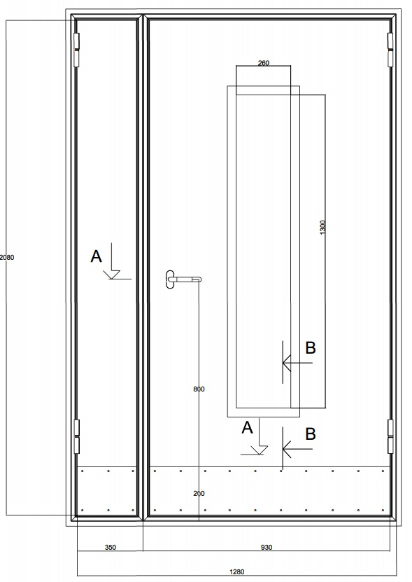

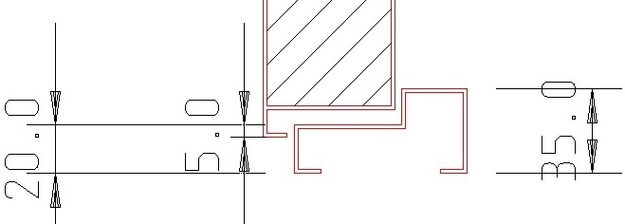

 | Зказчик: | ___________________________________/_____________________________

 |  |  |  |  |  | М.П.

